Sheet1
Обслуживание устройства цифровая | Цифра <<y>> в номере варианта | Значения для филиал |  |  | Обслуживание устройства цифровая | Цифра <<z>> в номере варианта
 | 7 | 7 |  |  |  | 7
1 | 8 | 8 |  |  | 1 | 8
Устройства проводной связи |  |  | Устройства радиосвязи |  | Устройства проводной связи |  | Автоматизированные устройства для обслуживания пассажиров |  | Устройства радиосвязи |  | Устройства вычислительной техники
АТС. Точек подключения (незадействованное/ задействовано) | 2400/2000 | 1400/1000 | Локомотивные радиостанции проездной связи р/ст <<чужих/своих>> | 0/250 | АТС. Точек подключения (незадействованное/ задействовано) | 1400/1000 | Информационная система отправления поездов знако-мест | 37 | Локомотивные радиостанции проездной связи р/ст <<чужих/своих>> | 0/250 | Персональный ЭВМ шт | 16
Лаз с цифровыми оконченными полукомплектами., канал | 570 | 270 | Станционных радиостанций проездной радиосвязи р/ст | 45 | Лаз с цифровыми оконченными полукомплектами., канал | 270 | Промышленный телевизионные установки питающая камера | 17 | Станционных радиостанций проездной радиосвязи р/ст | 45 | Модем канал | 3
Автоматическая цифровая ТС ,точек подключения | 7900 | 2900 | Радиостанция локомотивные станционной радиосвязи | 13 | Автоматическая цифровая ТС ,точек подключения | 2900 | Переговорное устройство типа <<пассажир-кассир>> шт | 43 | Радиостанция локомотивные станционной радиосвязи | 13 | Печатающее устройство шт | 11
Факсимильные телеграфные аппараты,аппарат | 43 | 19 | Радиостанция стационарной станционный и ремонтные оперативной радиосвязи и возимые р/ст | 46 | Факсимильные телеграфные аппараты,аппарат | 19 | Устройства вычислительной техники |  | Радиостанция стационарной станционный и ремонтные оперативной радиосвязи и возимые р/ст | 46 | Дисплей разного назначения шт | -
Распорядительная станция связи комплект, диспетчерской по станционной | .5/2 | .3/1 | Радиостанция информаторы комплект | 26 | Распорядительная станция связи комплект, диспетчерской по станционной | .3/1 | Персональный ЭВМ шт | 16 | Радиостанция информаторы комплект | 26 | Аппаратура передачи данных комплект | 7
Коммутаторы оперативно технологической связи номер | 800 | 900 |  |  | Коммутаторы оперативно технологической связи номер | 900 | Модем канал | 3 | Автоматизированные устройства для обслуживания пассажиров |  | Параметр | Цифра <<о>> в номере варианта
Часы первичные электрические вторичные, шт | 25/125 | 13/60 |  |  | Часы первичные электрические вторичные, шт | 13/60 | Печатающее устройство шт | 11 | Информационная система отправления поездов знако-мест | 37 |  | 7
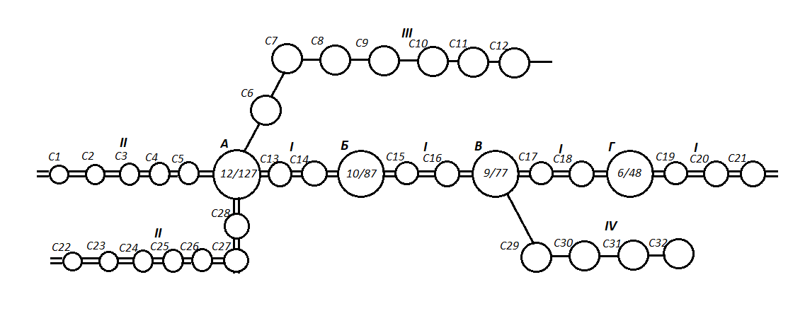
 |  |  |  |  |  |  | Дисплей разного назначения шт | - | Промышленный телевизионные установки питающая камера | 17 | Срок службы устройств радиосвязи, лет | 29
 |  |  |  |  |  |  | Аппаратура передачи данных комплект | 7 | Переговорное устройство типа <<пассажир-кассир>> шт | 43 | Количество приборов бесконтактной аппаратуры связи, шт | 5600
 |  |  |  |  |  |  |  |  |  |  | Количество измерительных приборов в дистанции, шт | 850
 |  |  |  |  |  |  |  |  |  |  | Затраты времени и на капремонт, и на сопутствующие ему работы и <<окна>>, чел.-ч | 1275

